システム構成
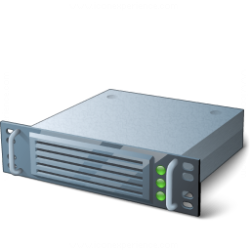

Frontend |  |  |  | Backend

ログイン履歴
MyRoute保存
MyRoute取得
共有履歴の保存
…
Web
DB

 |  | PHP8 | MySQL 5.7
 |  | Laravel8
α
Backend API

ログイン
記事共有
 |  |  |  | Third-party Services
Social API

Google Map API
位置検索
経路探索

Google Drive API
 | Vue3
 | Web application
画像アップロード
リンク生成

DropBox API

Google Adsense
広告搭載

